상품제안서
모던대리석 사각손잡이 냄비받침 | 상품코드: S30283

 |  |  |  |  |  |  | 02-713-8555 | www.synergygift.co.kr
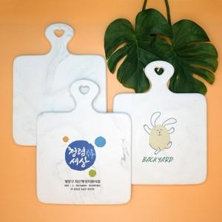

【상세/제작정보】 | <p>※컬러인쇄는 별도문의 바랍니다.​</p>

【인쇄/포장옵션】 | 실크 / 에어캡포장

【공급단가】 | 수량 | 100~ | 300~ | 500~ | 1,000~ | 3,000~
*VAT별도 | 단가 | 4,320원 | 4,160원 | 4,000원 | 3,840원 | 3,740원

【상품 URL】 | https://www.synergygift.co.kr:443/src/goods_detail.php?gdno=30283

